uno a uno
carro |  |  |  |  |  | seguro
placa(pk) | marca | linea | modelo | color |  | codseguro(pk) | monto | carro(fk)
ekl-100 | chevrolet | sail | 2020 | rojo |  | 11500 | mill millones | ekl-100
ert-222 | chevrolet | sail | 2020 | rojo |  | 11501 | 500 millones
 |  |  |  |  |  | 11202 | 300 millones | ert-222

ciudadano |  |  |  | visa
numdoc | nombre | apellido |  | docvisa | tipovisa | ciudadano
123 | carlos | caceres |  | 123-1 | trabajo | 123

placa
marca
linea
modelo
color
codseguro
monto

seguro
carro
 |  |  |  |  |  |  | 1:1
tiene

uno a muchos
departamento |  | municipio |  |  |  | uno(pk) | mucho(fk)
coddep(pk) | nomdep | codmun(pk) | nommun | departamento(fk) |  | 1 | *
1 | Atlantico | 1-1 | Barranquilla | 1
codmun
nommun
2 | Bolivar | 1-2 | Soledad | 1
coddep
nomdep
3 | Antioquia | 1-3 | Puerto Colombia | 1
4 | Cordoba | 2-1 | Cartagena | 2
5 | Sucre | 2-2 | San Juan | 2
departamento
municipio
 |  | 2-3 | Carmen | 2 |  |  |  | (1:N)
tiene
 |  | 2-4 | Arjona | 2
 |  | 2-5 | Turbaco | 2
 |  | 3-1 | Medellin | 3
 |  | 3-2 | Rionegro | 3
 |  | 4-1 | Monteria | 4
 |  | 4-2 | Cerete | 4
 |  | 4-3 | Sahagun | 4
 |  | 5-1 | Sincelejo | 5
 |  | 5-2 | Corozal | 5 | error violacion de integridad foreign key

muchos a muchos
estudiante |  |  |  |  |  | matricula | pk compuesta
codest(pk) | primnom | segnom | primapel | segapel |  | codmatr(fk) | diplomado(fk) | estudiante(fk) | matricula |  |  | funcionario
10 | juan | miguel | perez | velez |  | 123456 | 1 | 10 | codmatr(pk) | fecha | funcionario(fk) | codfunc(pk) | nombre | apellido
11 | maria | andres | vitola | lopez |  | 123457 | 1 | 11 | 123456 | 2022-06-05 | 11 | 11 | marcos | soto
 |  |  |  |  |  | 123458 | 2 | 10 | 123457 | 2022-06-03 | 12 | 12 | laura | fernandez
diplomado |  |  |  |  |  | 123459 | 1 | 10 | 123458 | 2022-06-04 | 11
coddip(pk) | descripcion | inthor |  |  |  |  |  |  | 123459 | 2022-06-03 | 12
1 | diplomado big data | 120 |  |  |  | primary key | (diplomado,estudiante)
2 | diplomado desarrollo web | 140
3 | diplomado desarrollo movil | 100

segapel

primapel
coddip
descripcion
primnom
segnom
inthor
nombre
apellido
codfunc

codest
funcionario
 |  |  |  |  | (N:M)
estudiante
cursan
diplomado

realiza

matricula

codmatr
fecha

Hoja4
A
relacion
B

c
B
A
relacion
relacion

MER factura
segnom
primapel
segapel
primnom

numid
telefono
codsuc
nomsuc
tipoid
tipo
nit
razon
direccion
direccion

empresa
tiene
sucursal
cliente
identificacion
(1:N) |  |  |  | (N:1)
tiene

codprod
nomprod
valor
 |  | (1:N)
tiene

numfact

producto
tiene
factura
 | (1:N)

fecha

hora

tiene
detalle
 |  |  | (1:1)

totales

id
cantidad
subtotal

id
subtotal
iva
total

Hoja2
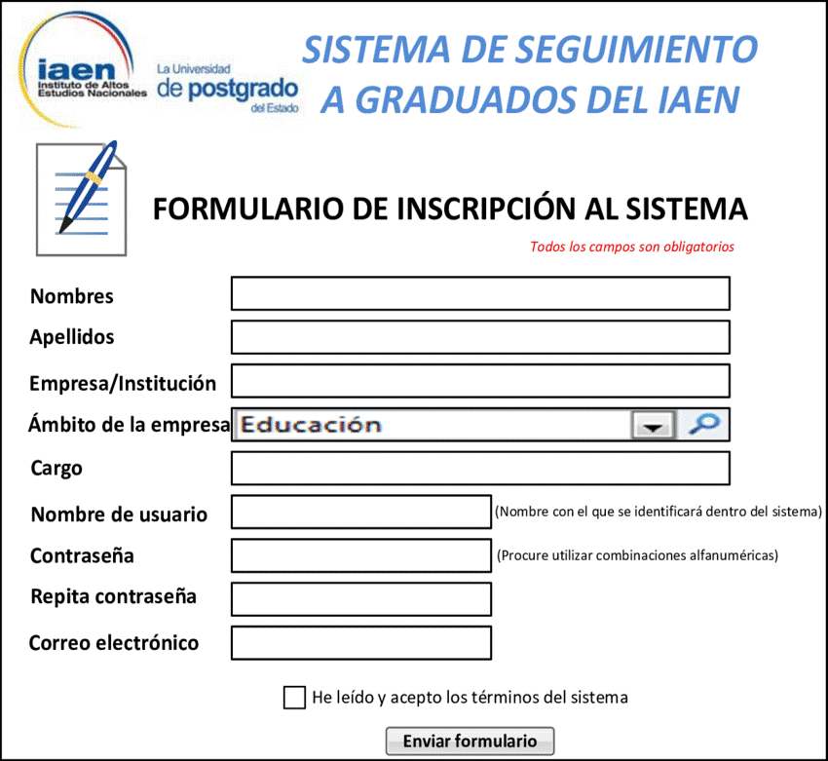
usuario
nomusuario(pk) | primnom | segnom | primapel | segapel | password | email | empresa | ambito | cargo
carcaceres | carlos | jose | caceres | ochoa | 123456 | c@hotmail.com | 335-2 | 4 | 2
juanita | juanita |  | rodriguez | perez | 123456 | j@hotmail.com | 334-1 | 1 | 1

empresa
nit | nomemp
334-1 | Unicartagena |  |  | nombres | carlos jose
335-2 | Éxito |  |  | apellidos | caceres ochoa
336-2 | Jumbo |  |  | empresa/institucion | Éxito
337-3 | Ecopetrol |  |  | ambito | comercial
 |  |  |  | cargo | Ingeniero
ambito |  |  |  | nombre usuario | carcaceres
idamb | nomamb |  |  | contraseña | 123456
1 | Educacion |  |  | repita contraseña | 123456
2 | Financiero |  |  | email | c@hotmail.com
segapel
password
3 | Salud
primapel
4 | comercial
segnom
Cargo
primnom
codcargo | nomcargo
1 | Docente
2 | Ingeniero
nomusuario
3 | Analista
usuario

tiene
tiene
tiene

 |  | (1:N) |  |  | (1:N) |  |  |  | (1:N)

empresa
ambito
cargo

idamb
nomamb
nomcargo
nit
nomemp
codcargo

una frutra
encuesta
id(pk) | nombre | genero | gusto | color
1 | carlos | 1 | 2 | 1
2 | Maria | 2 | 3 | 2
3 | Pedro | 1 | 2 | 1

gusto |  |  | genero
idgusto | nomgusto |  | idgen | nomgen
1 | Mango |  | 1 | Masculino
2 | Naranja |  | 2 | Femenino
3 | Manzana
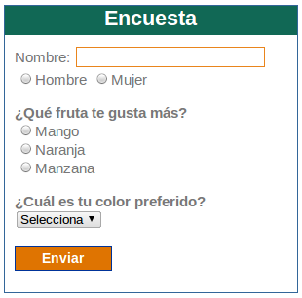
idgusto
nomgusto
idgen
nomgen
idcolor
nomcolor
color
idcolor | nomcolor
1 | azul
2 | verde
3 | negro
4 | blanco
genero
color
gusto

tiene
tiene
tiene
 |  |  |  | (1:N) | (1:N) | (1:N)

encuesta

id
nombre

mas fruta
usuario
id(pk) | nombre | genero
1 | carlos | 1
2 | Maria | 2
3 | Pedro | 1

gusto |  |  | genero
idgusto(pk) | nomgusto |  | idgen(pk) | nomgen
1 | Mango |  | 1 | Masculino
2 | Naranja |  | 2 | Femenino
3 | Manzana

color |  |  | encuesta
idcolor(pk) | nomcolor |  | id(pk) | usuario(fk) | gusto(fk) | color(fk)
1 | azul |  | 1 | 1 | 1 | 1
2 | verde |  | 2 | 1 | 2 | 1
3 | negro
4 | blanco

idgen
nomgen
id
nombre
idcolor
nomcolor
idgusto
nomgusto

gusto
 |  |  |  |  | (1:N)
genero
tiene
usuario
color

tiene
tiene
tiene
 |  |  |  |  |  |  | (1:N) | (1:N) | (1:N)

encuesta

